事前確認書
公益財団法人東京都中小企業振興公社 理事長 殿

申請前確認書

公益財団法人東京都中小企業振興公社（以下、「公社」とする。）が実施する令和５年度「新しい日常」対応型サービス創出支援事業に申請するにあたり、次の１～12の要件の全てを満たしていることを確認しました。

 | 1 | 次の（1）～（3）のいずれかに該当するものである
 |  | （1）個人事業者または、以下に該当する都内中小事業者で、大企業が実質的に経営に参画していない。
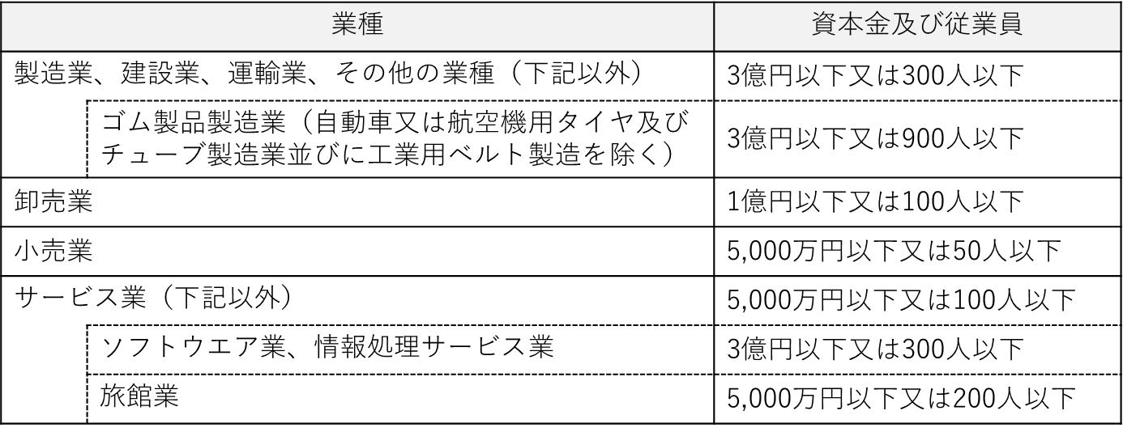

 |  | （2）中小企業団体等
 |  | 以下に該当し、その構成員の２分の１以上が東京都内で実質的に事業を行っている中小事業者である。
 |  |  | 事業協同組合、事業協同小組合、信用協同組合、協同組合連合会、企業組合、協業組合、商工組合、商工組合連合会

 |  | （3）複数企業で構成される中小企業グループ（共同申請）
 |  |  | ・ グループ構成企業のすべてが中小企業者である。 ・ グループ構成企業内において、役職員の兼務、及び、資本の出資関係がない。 ・ 次の(ｱ)～(ｳ)の事項を実施可能な代表企業をグループに有している。 (ｱ) グループを代表して申請書を提出できる。 (ｲ) 助成事業の運営・管理に関する責任を負える。 (ｳ) 交付決定後にグループ構成企業との間に共同事業の実施に係る契約を締結できる。

 | 2 | 申請日までの過去５年間に公社・国・都道府県・区市町村等が実施する助成事業等に関して、不正等の事故を起こしていないこと。

 | 3 | 事業税等を滞納していないこと。新型コロナウイルス感染症の影響により、国税・地方税の徴収（納税）猶予を受けている場合は、徴収（納税）猶予許可通知書の写しを提出できること。

 | 4 | 東京都及び公社に対する賃料・使用料等の債務の支払いが滞っていないこと。

 | 5 | 民事再生法又は会社更生法による申し立て等、支援対象事業の継続性について不確実な状況が存在していないこと。

 | 6 | 東京都暴力団排除条例（平成23年東京都条例第54号）に規定する暴力団関係者又は風俗営業等の規制及び業務の適性化等に関する法律（昭和23年法律第122号）第２条に規定する風俗関連業、ギャンブル業、賭博等、支援の対象として社会通念上適切でないと判断される業態を営むものではないこと。

 | 7 | 公社が連鎖販売取引、ネガティブ・オプション（送り付け商法）、催眠商法、霊感商法など公的資金の助成先として適切でないと判断する業態を営むものではないこと。

 | 8 | 支援を受けるに当たって必要な許認可を取得し、関係法令を遵守すること。

 | 9 | 支援終了後、受けた支援の内容及び成果について事例集の掲載等に応じられること。

 | 10 | 募集要項の記載内容を全て確認した。

 | 11 | 申請書に虚偽記載はない。

 |  | 令和 |  | 年 | 月 | 日 | 法人:本店所在地 個人:納税地
 |  |  |  |  |  |  | 会社名（商号）
 |  |  |  |  |  |  | 代表者氏名

